Nederlands
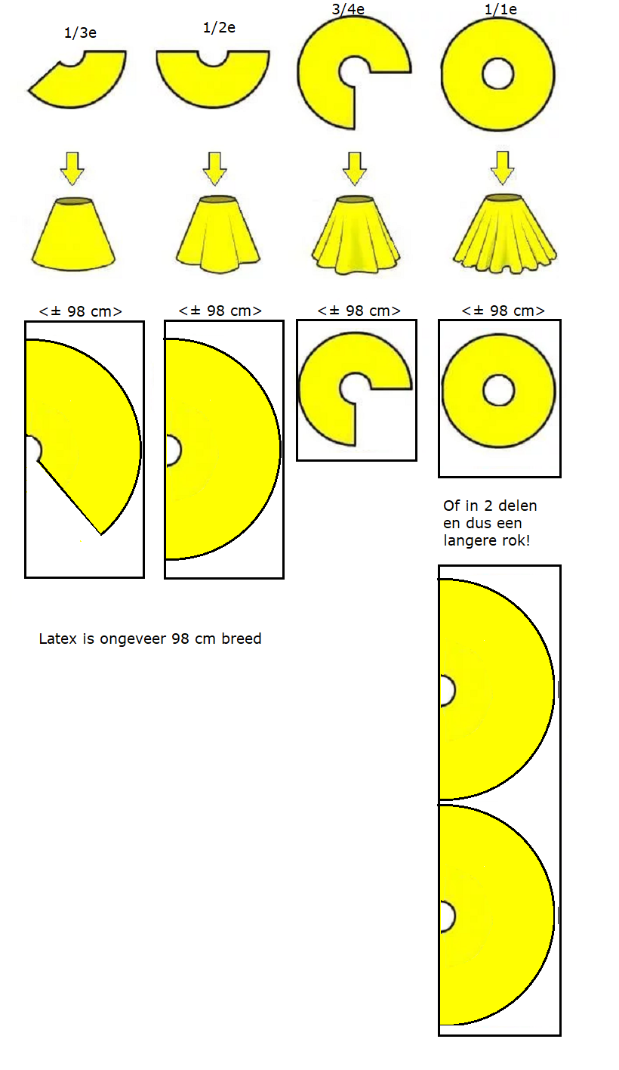
De cirkelrok

(bekijk deze informatie op een PC landscape view)

Aansluitende/strakke latex kleding maak je ongeveer 10% kleiner dan kleding van textiel (bij latex in dikte 0.40/0.50 mm)
Dus als jouw taille omvang rondom op de blote huid 100 cm is, dan is dat in latex ongeveer 90 cm.

In onderstaande tabel kun je JOUW EIGEN taille intyppen, en dan wordt het voor je uitgerekend.
Op basis van deze gegevens kun je nu zelf jouw eigen patroon tekenen.
De lengte van de rok bepaal je natuurlijk helemaal zelf, dat kan van super kort tot aan de grond!

TYP HIERONDER IN HET GELE VAK JOUW tailleomtrek | Dan is dit jouw tailleomtrek | Diameter |  | Straal
voor 'gewone' kleding | voor latex kleding | van de latex rok |  | van de latex rok
 | (zwarte cirkel) | (blauwe lijn) |  | (rode lijn)
 | = -10% kleiner
gemeten in cm | in cm | in cm |  | in cm
 | 0.0 | 0.0 |  | 0.0
cm | cm | cm |  | cm

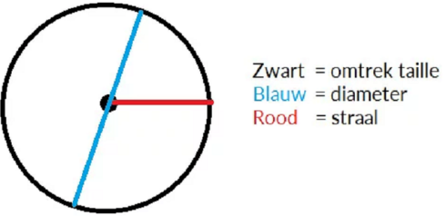
Patroon:

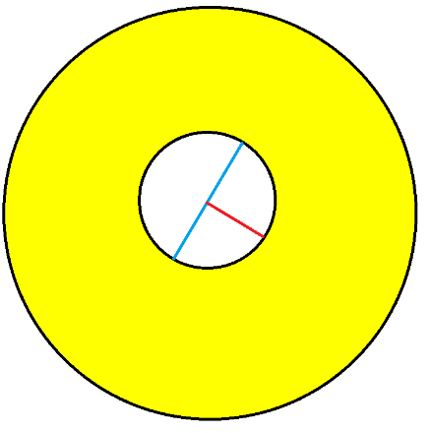
 |  | 0.0 | cm

 |  | 0.0 | cm

Hoeveel latex heb je nodig?
Dat hangt uiteraard af van de lengte van de rok.
Latex is ongeveer 98 cm breed, dus als je een rok uit 1 stuk wilt hebben dan wordt deze niet langer dan 98 cm min de diameter.
Het handigste is om de rok uit meerdere delen te laten bestaan.

English
Latex is ± 98 cm wide
Pattern:
Or in 2 parts and then it will be a longer skirt!
The circle skirt

(view this information on a PC landscape view)

You can make tight / tight latex clothing about 10% smaller than textile clothing (with latex in thickness 0.40 / 0.50 mm)
So if your waist circumference on the bare skin is 100 cm, then in latex it is about 90 cm.

In the table below you can enter YOUR OWN waist, and it will be calculated for you.
You can now draw your own pattern based on this information.
You can of course determine the length of the skirt yourself, from super short to the ground!

TYPE BELOW IN THE YELLOW BOX YOUR waist circumference | Then this is your waist circumference | Diameter |  | Radius
for 'normal' clothing | for latex clothing | from the latex skirt |  | of the latex skirt
 | (black circle) | (blue line) |  | (red line)
 | = -10% smaller
measured in cm | in cm | in cm |  | in cm
 | 0.0 | 0.0 |  | 0.0
cm | cm | cm |  | cm

Black = circumference waist
Blue = diameter
Red = Radius

 |  | 0.0 | cm

 |  | 0.0 | cm

How much latex do I need?
That of course depends on the length of the skirt.
Latex is approximately 98 cm wide, so if you want a 1-piece skirt it will not be longer than 98 cm minus the diameter.
The most convenient is to make the skirt consist of several parts.

Deutsch
Oder in 2 Teilen und dann wird es ein längerer Rock!
Muster:
Latex is ± 98 cm breit
Der Kreisrock

(Zeigen Sie diese Informationen in einer PC-Querformatansicht an.)

Sie können enge / enge Latexkleidung etwa 10% kleiner als Textilkleidung machen (mit einer Dicke von 0,40 / 0,50 mm Latex).
Wenn Ihr Taillenumfang auf der bloßen Haut 100 cm beträgt, dann sind das etwa 90 cm in Latex.

In der folgenden Tabelle können Sie IHRE EIGENE Taille eingeben, die für Sie berechnet wird.
Basierend auf diesen Informationen können Sie jetzt Ihr eigenes Muster zeichnen.
Sie können die Länge des Rocks natürlich selbst bestimmen, von super kurz bis zum Boden!

Geben Sie Ihren Taillenumfang unten in die GELBE Schachtel ein | Dann ist dies Ihr Taillenumfang | Durchmesser |  | Strahl
für "normale" Kleidung | für Latexkleidung | des Latexrockes |  | van de latex rok
 | (schwarzer Kreis) | (blaue Linie) |  | (Rote Linie)
 | = -10% kleiner
gemessen in cm | in cm | in cm |  | in cm
 | 0.0 | 0.0 |  | 0.0
cm | cm | cm |  | cm

Schwarz = Umfangstaille
Blau = Durchmesser
Rot = Strahl

 |  | 0.0 | cm

 |  | 0.0 | cm

Wie viel Latex brauchst du?
Das hängt natürlich von der Länge des Rocks ab.
Latex ist ungefähr 98 cm breit. Wenn Sie also einen einteiligen Rock wünschen, ist er nicht länger als 98 cm abzüglich des Durchmessers.
Am bequemsten ist es, den Rock aus mehreren Teilen zusammenzusetzen.

Français
Le latex mesure ± 98 cm de large
Modèle:
Ou en 2 parties et puis ce sera une jupe plus longue!
La jupe circulaire

(afficher ces informations sur une vue paysage PC)

Vous pouvez fabriquer des vêtements en latex serrés / serrés environ 10% plus petits que les vêtements textiles (avec du latex d'une épaisseur de 0,40 / 0,50 mm)
Donc, si votre tour de taille sur la peau nue est de 100 cm, alors en latex, il est d'environ 90 cm.

Dans le tableau ci-dessous, vous pouvez entrer VOTRE PROPRE tour de taille, et il sera calculé pour vous.
Vous pouvez maintenant dessiner votre propre motif sur la base de ces informations.
Vous pouvez bien sûr déterminer vous-même la longueur de la jupe, du super court au sol!

TYPE CI-DESSOUS DANS LA BOÎTE JAUNE VOTRE tour de taille | Alors c'est votre tour de taille | Diamètre |  | Radius
pour les vêtements `` normaux '' | pour les vêtements en latex | de la jupe en latex |  | de la jupe en latex
 | (cercle noir) | (Ligne bleue) |  | (ligne rouge)
 | = -10% plus petit
mesuré en cm | in cm | in cm |  | in cm
 | 0.0 | 0.0 |  | 0.0
cm | cm | cm |  | cm

Noir = tour de taille
Bleu = diamètre
Rouge = radius

 |  | 0.0 | cm

 |  | 0.0 | cm

De combien de latex ai-je besoin?
Cela dépend bien sûr de la longueur de la jupe.
Le latex mesure environ 98 cm de large, donc si vous voulez une jupe 1 pièce, elle ne dépassera pas 98 cm moins le diamètre.
Le plus pratique est de rendre la jupe composée de plusieurs parties.

